Hoja1
CIUDAD DE LA INVESTIGACIÓN
LABORATORIO DE RECURSOS NATURALES
REPORTE DE ENSAYO

Nº DE REPORTE:
USUARIO:

RESPONSABLE: |  | CULTIVO: | FECHA DE RECEPCIÓN:
TELEFONO: |  | ANÁLISIS: | EMISIÓN DE REPORTE:
UBICACIÓN: |  | Nº DE MUESTRAS: | PÁGINA:
CORREO:

ID USUARIO | ID LAB

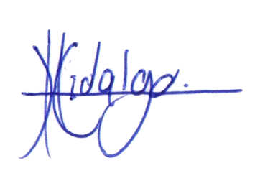
Lic. Carlos Hidalgo Campos
N.I. 10445
Gerente Técnico

Dr. Manuel E. Camacho Umaña, Coordinador del Laborario de Recursos Naturales
1. Resultados expresados como porcentajes. 2. Procedimiento de textura de acuerdo al CIA-SC09-03-P02 Determinación de Textura en Suelos por el Método del Hidrómetro de Bouyoucos. 3. El muestreo es responsabilidad del
usuario. 4. Los resultados se refieren únicamente a las muestras ensayadas. 5. El tiempo de custodia es de 45 días a partir del ingreso de la muestra. 6. El Reporte de Ensayo válido es el original, firmado y sellado,cuando el
usuario solicita el envío del reporte por correo electrónico o fax libera al Laboratorio de resguardar la integridad y confidencialidad de sus resultados.

Hoja2
CIUDAD DE LA INVESTIGACIÓN
LABORATORIO DE RECURSOS NATURALES
REPORTE DE ENSAYO

Nº DE REPORTE:
USUARIO:

RESPONSABLE: |  | CULTIVO: | FECHA DE RECEPCIÓN:
TELEFONO: |  | ANÁLISIS: | EMISIÓN DE REPORTE:
UBICACIÓN: |  | Nº DE MUESTRAS: | PÁGINA:
CORREO:

ID USUARIO | ID LAB

Lic. Carlos Hidalgo Campos
N.I. 10445
Gerente Técnico

Dr. Manuel E. Camacho Umaña, Coordinador del Laborario de Recursos Naturales
1. Resultados expresados como porcentajes. 2. Procedimiento de textura de acuerdo al CIA-SC09-03-P02 Determinación de Textura en Suelos por el Método del Hidrómetro de Bouyoucos. 3. El muestreo es responsabilidad del
usuario. 4. Los resultados se refieren únicamente a las muestras ensayadas. 5. El tiempo de custodia es de 45 días a partir del ingreso de la muestra. 6. El Reporte de Ensayo válido es el original, firmado y sellado,cuando el
usuario solicita el envío del reporte por correo electrónico o fax libera al Laboratorio de resguardar la integridad y confidencialidad de sus resultados.

